☆はじめに☆入力前に必ずお読みください
介護情報基盤導入にあたって

 | この様式はR8年4月1日付申請から使用できます。3月中は使用しないでください。
 | 介護情報基盤で認定調査票・主治医意見書を閲覧する場合（＝紙での資料提供を希望しない場合）は
 | 「表面の右下チェック欄」と「裏面の資料提供申請書欄」は空白にして提出してください。
 | （※紙での資料提供を希望する場合はこれまで通り ①本人記名②右下チェック欄③裏面資料提供申請欄 への記入が必要です）
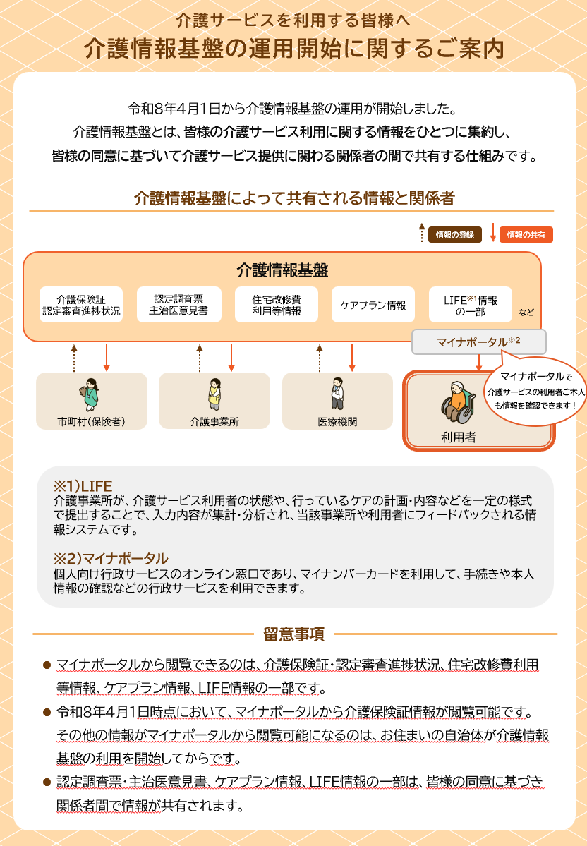

〇 | 入力漏れや間違いがないかよく確認してから提出してください。
〇 | 申請書の必須項目が空欄の場合、対象セルが黄色になっていますので入力漏れのないようお願いします。
 | （提出後の修正は受け付けません。）
〇 | 様式の体裁などの変更はせずに使用してください。
〇 | 2ページありますが、必ず両面印刷してください。
〇 | 申請に必要な添付書類は、「介護認定申請に必要な添付書類」というPDFに載せていますのでご確認ください。
〇 | 要支援１，２の方の状態に変化があると見込まれるときは、「新規要介護認定申請」をしてください。
 | その場合、申請用紙は「介護保険認定申請書」を使用し、左下の申請理由を記入してください。
〇 | なにかご不明な点がございましたら長寿福祉課介護認定担当班までご連絡ください
 | TEL：097-537-5743

必要添付書類
申請書提出時に必要な添付書類について
①１号被保険者【介護保険被保険者証あり】
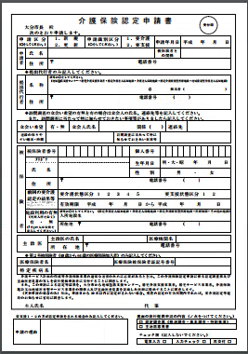
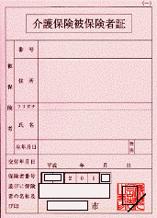
申請書
介護保険 被保険者証

②１号被保険者【介護保険被保険者証紛失】
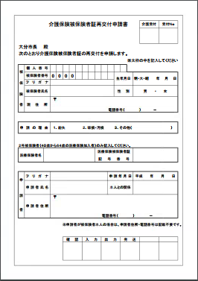
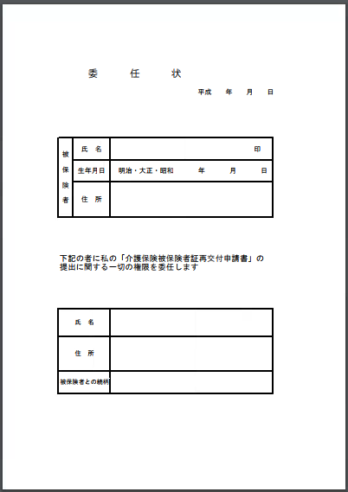
再交付申請書
委任状
申請書

③２号被保険者【新規申請をするとき】
※介護保険認定申請事前ＦＡＸと一緒に証交付申請書と医療保険証コピーもＦＡＸして下さい。

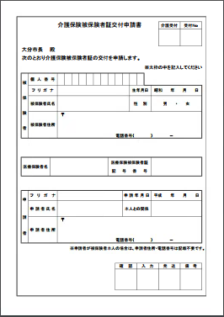
申請書
証交付申請書
医療保険の加入状況が確認できる書類のコピー
※下記の①～③のいずれか

①マイナポータルの健康保険確認画面の写し

②「資格情報のお知らせ」
③「資格確認書」

特定疾病・医療保険情報の記入が必要。

④２号被保険者【２回目以降の申請で介護保険被保険者証あり】
※介護保険認定申請事前ＦＡＸと一緒に医療保険証コピーもＦＡＸして下さい。
申請書
介護保険 被保険者証
医療保険の加入状況が確認できる書類のコピー
※下記の①～③のいずれか

①マイナポータルの健康保険確認画面の写し
②「資格情報のお知らせ」

③「資格確認書」

特定疾病・医療保険情報の記入が必要。

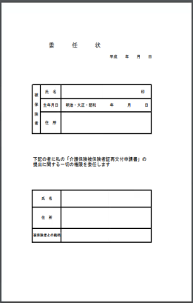
再交付申請書
委任状
申請書
⑤２号被保険者【２回目以降の申請で介護保険被保険者証紛失】
※介護保険認定申請事前ＦＡＸと一緒に医療保険証コピーもＦＡＸして下さい。

医療保険の加入状況が確認できる書類のコピー
※下記の①～③のいずれか

特定疾病・医療保険情報の記入が必要。

①マイナポータルの健康保険確認画面の写し
②「資格情報のお知らせ」

③「資格確認書」

⑥更新申請で大分市調査を希望する場合
①②④⑤に加えて「要介護認定・要支援認定等認定調査にかかる委託調査不能理由等申出書」を提出。
※介護保険認定申請事前ＦＡＸと一緒に委託調査不能理由等申出書もＦＡＸして下さい。

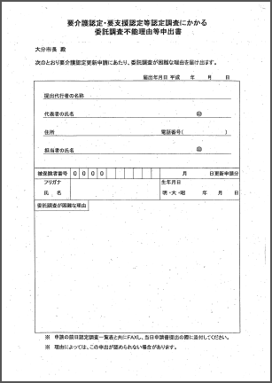
委託調査不能
理由等申出書

① ② ④
⑤

⑦その他
・認定申請の数日前に被保証の再発行の手続きをしてしまった
・代行申請で転入継続の手続きを行いたい
・転入してすぐに認定申請を行いたいが被保険者証が届いてない
・適用除外施設入所者の認定申請を行いたい
・更新申請を取り下げて変更申請を行いたい
・年齢到達に伴い障害サービスから介護サービスに移行する準備をしたい

等、特殊な状況での認定申請については、別途提出書類が必要な場合があります。
必ず事前に介護認定担当班へ電話連絡をお願いいたします。

（R8.4~）介護保険認定申請書
介 護 保 険 認 定 申 請 書
受付印
大分市長 殿
 | 次のとおり申請します。
申請区分 |  |  |  |  |  |  |  |  |  | 申請識別区分 |  |  |  |  |  |  |  |  |  |  |  |  |  |  | 申請年月日 |  |  |  |  |  |  | 令和 |  | 年 |  |  |  | 月 | 日
（選択してください） |  |  |  |  |  |  |  |  |  | （選択してください）
申請者 |  |  | 氏 名 又は 事業所名 |  | 提出代行者の場合は、該当するものに☑を入れてください。 |  |  |  |  |  |  |  |  |  |  |  |  |  |  |  |  |  |  |  | 被保険者との関係 |  |  |  |  |  |  | 提出代行者
 |  |  |  |  | □地域包括支援センター □居宅介護支援事業者 □指定介護老人福祉施設
 |  |  |  |  | □介護老人保健施設 □指定介護療養型医療施設 □地域密着型介護老人福祉施設 □介護医療院

 |  |  |  |  | 担当者 |  | （ |  |  |  |  |  |  |  |  |  |  |  |  |  |  |  |  | ） |  |  |  |  |  |  |  | （ |  |  |  |  |  |  | ）

 |  |  | 住所 又は所在地 |  | 〒 |  |  |  |  |  |  |  |  |  |  |  |  | 電話番号

訪問調査の立会いを希望する場合は、立会人の氏名、連絡先等を記入してください。 また、訪問調査に当たって特に知らせておきたい事項等がありましたら記入してください。

立会人 |  |  |  | 氏名 |  |  |  |  |  |  |  |  |  |  | 被保険者との関係 |  |  |  |  | 調査希望日等 （サービス利用日等） その他連絡事項 |  |  |  |  |  |  |  |  | ※詳しくは裏面にご記入ください。

 |  |  |  | TEL

有 |  |  |  | ※ケアマネージャーの立会いの有無 |  |  |  |  |  |  |  |  |  |  | □有 □無

被 保 険 者 |  |  | 被保険者番号 |  |  |  |  |  | 0 | 0 |  | 0 | 0 |  |  |  |  |  |  | 個人番号

 |  |  | フリガナ |  |  |  |  |  |  |  |  |  |  |  |  |  |  |  |  | 生年月日 |  |  |  |  |  |  |  |  |  |  |  |  | 年 |  |  |  | 月 |  | 日
 |  |  | 氏 名
 |  |  |  |  |  |  |  |  |  |  |  |  |  |  |  |  |  |  |  | 性 別

 |  |  | 住 所 |  |  |  |  |  | 〒 |  |  |  |  |  |  |  |  |  |  |  |  |  | 電話番号

 |  |  | 前回の要介護認定の結果等 |  |  |  |  |  | 要介護状態区分 |  |  |  |  |  |  |  |  |  |  | 要支援状態区分
 |  |  |  |  |  |  |  |  | 有効期限 |  |  |  |  | 令和 |  |  | 年 |  |  |  | 月 |  |  |  |  |  | 日 | から |  | 令和 |  |  | 年 |  |  |  | 月 |  | 日

 |  |  | 施設利用の有無 （調査場所等） （「有」の人は右側を記入） |  |  |  |  |  | 該当するものに☑を入れてください。 □指定介護老人福祉施設 □介護老人保健施設 □指定介護療養型医療施設 □介護医療院 □医療機関 □その他の施設
 |  |  |  |  |  |  |  |  | 入所施設名

 |  |  |  |  |  |  |  |  | 〒 |  |  |  |  |  |  |  |  |  |  |  |  |  | 電話番号
 |  |  |  |  |  |  |  |  | 所在地

 |  |  | 14日以内に他自治体から転入した人のみ記入 |  |  |  |  |  | 転出元自治体名

 |  |  |  |  |  |  |  |  | 転出元自治体に要介護・要支援認定を申請中 |  |  |  |  |  |  |  |  |  | □はい □いいえ |  |  |  |  |  |  |  |  |  |  | 申請日 |  | 令和 |  | 年 |  |  |  | 月 | 日

主治医 |  |  |  | 主治医の氏名 |  |  |  |  |  |  |  |  |  |  |  |  |  |  |  | 医療機関名

 |  |  |  | 所在地 |  |  |  |  |  |  | 〒 |  |  |  |  |  |  |  |  |  | 電話番号

医療保険 |  |  | 保険者名 |  |  |  |  |  |  |  |  |  |  |  |  |  |  | 保険者番号

 |  |  | 被保険者証 |  | 記号 |  |  |  |  |  |  |  |  |  |  |  |  | 番号 |  |  |  |  |  |  |  |  |  |  |  |  |  |  |  |  | 枝番

第2号被保険者（40歳から64歳の医療保険加入者）のみ記入

特定疾病名 |  |  |  |  |  |  |  |  |  |  |  |  |  |  |  |  |  |  |  |  |  |  |  |  |  |  |  |  |  |  |  |  |  |  |  |  |  |  |  |  | ←ドロップダウンから選択してください

介護サービス計画の作成等介護保険事業の適切な運営のために必要があるときは、要介護認定・要支援認定にかかる調査内容、介護認定審査会による判定結果・意見、主治医意見書、大分市が提供を受けた介護サービス計画及び介護予防サービス計画並びに居宅サービス事業者又は介護保険施設の関係人が取得した心身の状況等の情報を、大分市から地域包括支援センター、居宅介護支援事業者、居宅サービス事業者、地域密着型サービス事業者、介護保険施設、介護予防支援事業者、介護予防サービス事業者若しくは地域密着型介護予防サービス事業者の関係人、介護予防・日常生活支援総合事業を行う者、主治医意見書に係る医師又は認定調査に従事した調査員に提示する（地域支援事業として介護情報基盤経由で電子的に行う場合を含む。）ことに同意します。 （更新申請の場合のみ）私は、申請日から30日以内に認定がされない場合、現在の認定の有効期間内であれば、要介護認定等延期のお知らせの省略に同意します。

 | 本 人 記 名

介護申請の場合のみ記入してください。
（新規・更新申請を除く。） |  |  |  |  |  |  |  |  |  |  |  |  |  |  |  |  |  |  |  |  |  | 裏面の資料提供申請の内容（☑を入れてください。）
申請の理由 |  |  |  |  |  |  |  |  |  |  |  |  |  |  |  |  |  |  |  |  |  | □ 認定調査票 （ 概況調査・基本調査・特記事項 ）
 |  |  |  |  |  |  |  |  |  |  |  |  |  |  |  |  |  |  |  |  |  | □ 主治医意見書

 |  |  |  |  |  |  |  |  |  |  |  |  |  |  |  |  |  |  |  |  |  | チェック欄（記入しないでください。）
 |  |  |  |  |  |  |  |  |  |  |  |  |  |  |  |  |  |  |  |  |  | 電算入力 □ |  |  |  |  |  |  |  |  | 入力チェック □ |  |  |  |  | 再交付 □

【認定調査に関する連絡事項】

 |  |  |  |  |  |  |  | 月 |  |  |  | 火 |  |  |  | 水 |  |  |  | 木 |  |  |  |  |  |  | 金 |  |  |  |  | 土 |  |  |  | 日

サービス 利用状況 |  |  |  | 通所（種別）

 |  |  |  | 訪問 （種別・時間）

通院状況 （透析・受診・医療リハ等）

その他 サービス利用 |  |  |  | □短期入所 □住宅改修 □福祉用具購入（ ）品 □福祉用具貸与（ ）品

 |  |  |  | その他 |  | （ |  |  |  |  |  |  |  |  |  |  |  |  |  |  |  |  |  |  |  |  |  |  |  |  |  |  |  |  |  |  |  |  |  | ）

調査に 関する 留意事項

心身の 状況や病状 サービス 希望等

 |  | 資料提供申請書（表面の提出代行者に限る）

 |  | 表面の介護保険認定申請について被保険者の同意があるときは、介護サービス計画の作成等介護保険事業の適切な運営のために、要介護認定等に関する資料について提供されるよう申請します。 申請の内容については、表面下段に記載しております。 なお、資料の提供を受けた際は下記の誓約事項を遵守し、私の責任で資料を適正に管理することを誓約します。

 |  | 提出代行者の名称

 |  | 代表者の氏名

 |  | 住所 |  |  |  |  |  |  |  |  |  |  |  |  |  |  |  |  |  |  |  |  |  |  |  | 電話番号

 |  | 介護（介護予防） サービス計画作成者

被保険者との関係 |  |  |  |  | □地域包括支援センター □居宅介護支援事業者 □指定介護老人福祉施設 □介護医療院 □介護老人保健施設 □指定介護療養型医療施設 □地域密着型介護老人福祉施設

1. 私は、提供を受けた資料に係る被保険者（以下「本人」という）に関する情報（以下「本人情報」という）を本人の介護（介護予防）サービス計画の作成または認知症加算の算定以外の目的には使用しません。 2. 私は、本人の同意を得ることなく本人情報を本人以外の者に知らせ、もしくは提供することはしません。 3. 私は、職員その他の従事者または職員その他の従事者であった者が上記1および2に記した行為を行わないよう必要な措置を講じます。 4. 私は、提供を受けた資料を複写し、または複製しません。 5. 私は、提供を受けた資料を厳重に管理し、紛失・破損しないよう適正な保管に努めるとともに、紛失または破損した場合は直ちに大分市に連絡し、その指示に従い対処します。 6. 私は、本人との居宅介護支援または施設サービスの提供に係る契約関係が終了したとき、または提供を受けた資料を所持する必要がなくなったときは、速やかに当該資料を大分市に返却するかまたは責任をもって破棄します。 7. 私は、大分市から提供資料の提示または提出もしくは返却を求められたときは、速やかに応じます。

（R8.4~）区分変更申請書
介護保険 要介護認定・要支援認定区分変更申請書
受付印

大分市長 殿
 | 次のとおり申請します。 |  |  |  |  |  |  |  |  |  |  |  |  |  |  |  |  |  |  |  |  |  |  | 申請年月日 |  |  |  |  |  |  | 令和 |  | 年 |  |  |  | 月 | 日

申請者 |  |  | 氏 名 又は 事業所名 |  | 提出代行者の場合は、該当するものに☑を入れてください。 |  |  |  |  |  |  |  |  |  |  |  |  |  |  |  |  |  |  | 被保険者との関係 |  |  |  |  |  |  | 提出代行者
 |  |  |  |  | □地域包括支援センター □居宅介護支援事業者 □指定介護老人福祉施設
 |  |  |  |  | □介護老人保健施設 □指定介護療養型医療施設 □地域密着型介護老人福祉施設 □介護医療院

 |  |  |  |  | 担当者 |  | （ |  |  |  |  |  |  |  |  |  |  |  |  |  |  |  | ） |  |  |  |  |  |  |  | （ |  |  |  |  |  |  | ）

 |  |  | 住所 又は所在地 |  | 〒 |  |  |  |  |  |  |  |  |  |  |  |  | 電話番号

訪問調査の立会いを希望する場合は、立会人の氏名、連絡先等を記入してください。 また、訪問調査に当たって特に知らせておきたい事項等がありましたら記入してください。

立会人 |  |  |  | 氏名 |  |  |  |  |  |  |  |  |  |  | 被保険者との関係 |  |  |  | 調査希望日等 （サービス利用日等） その他連絡事項 |  |  |  |  |  |  |  |  | ※詳しくは裏面にご記入ください。

 |  |  |  | TEL

有 |  |  |  | ※ケアマネージャーの立会いの有無 |  |  |  |  |  |  |  |  |  |  | □有 □無

被 保 険 者 |  |  | 被保険者番号 |  |  |  |  |  | 0 | 0 |  | 0 | 0 |  |  |  |  |  | 個人番号

 |  |  | フリガナ |  |  |  |  |  |  |  |  |  |  |  |  |  |  |  | 生年月日 |  |  |  |  |  |  |  |  |  |  |  |  | 年 |  |  |  | 月 |  | 日
 |  |  | 氏 名
 |  |  |  |  |  |  |  |  |  |  |  |  |  |  |  |  |  |  | 性 別

 |  |  | 住 所 |  |  |  |  |  | 〒 |  |  |  |  |  |  |  |  |  |  |  |  | 電話番号

 |  |  | 変更申請の理由

 |  |  | 前回の要介護認定の結果等 |  |  |  |  |  | 要介護状態区分 |  |  |  |  |  |  |  |  |  | 要支援状態区分
 |  |  |  |  |  |  |  |  | 有効期限 |  |  |  |  | 令和 |  |  | 年 |  |  | 月 |  |  |  |  |  | 日 | から |  | 令和 |  |  | 年 |  |  |  | 月 |  | 日

 |  |  | 施設利用の有無 （調査場所等） （「有」の人は右側を記入） |  |  |  |  |  | 該当するものに☑を入れてください。 □指定介護老人福祉施設 □介護老人保健施設 □指定介護療養型医療施設 □介護医療院 □医療機関 □その他の施設
 |  |  |  |  |  |  |  |  | 入所施設名

 |  |  |  |  |  |  |  |  | 〒 |  |  |  |  |  |  |  |  |  |  |  |  | 電話番号
 |  |  | 有 |  |  |  |  |  | 所在地

主治医 |  |  |  | 主治医の氏名 |  |  |  |  |  |  |  |  |  |  |  |  |  |  | 医療機関名

 |  |  |  | 所在地 |  |  |  |  |  |  | 〒 |  |  |  |  |  |  |  |  | 電話番号

医療保険 |  |  | 保険者名 |  |  |  |  |  |  |  |  |  |  |  |  |  |  | 保険者番号

 |  |  | 被保険者証 |  | 記号 |  |  |  |  |  |  |  |  |  |  |  |  | 番号 |  |  |  |  |  |  |  |  |  |  |  |  |  |  |  | 枝番

第2号被保険者（40歳から64歳の医療保険加入者）のみ記入

特定疾病名 |  |  |  |  |  |  |  |  |  |  |  |  |  |  |  |  |  |  |  |  |  |  |  |  |  |  |  |  |  |  |  |  |  |  |  |  |  |  |  | ←ドロップダウンから選択してください

 | 介護サービス計画の作成等介護保険事業の適切な運営のために必要があるときは、要介護認定・要支援認定にかかる調査内容、介護認定審査会による判定結果・意見、主治医意見書、大分市が提供を受けた介護サービス計画及び介護予防サービス計画並びに居宅サービス事業者又は介護保険施設の関係人が取得した心身の状況等の情報を、大分市から地域包括支援センター、居宅介護支援事業者、居宅サービス事業者、地域密着型サービス事業者、介護保険施設、介護予防支援事業者、介護予防サービス事業者若しくは地域密着型介護予防サービス事業者の関係人、介護予防・日常生活支援総合事業を行う者、主治医意見書に係る医師又は認定調査に従事した調査員に提示する（地域支援事業として介護情報基盤経由で電子的に行う場合を含む。）ことに同意します。

 | 本 人 記 名

 |  |  |  |  |  |  |  |  |  |  |  |  |  |  |  |  |  |  |  |  | 裏面の資料提供申請の内容（☑を入れてください。）
 |  |  |  |  |  |  |  |  |  |  |  |  |  |  |  |  |  |  |  |  | □ 認定調査票 （ 概況調査・基本調査・特記事項 ）
 |  |  |  |  |  |  |  |  |  |  |  |  |  |  |  |  |  |  |  |  | □ 主治医意見書

 |  |  |  |  |  |  |  |  |  |  |  |  |  |  |  |  |  |  |  |  | チェック欄（記入しないでください。）
 |  |  |  |  |  |  |  |  |  |  |  |  |  |  |  |  |  |  |  |  | 電算入力 □ |  |  |  |  |  |  |  |  | 入力チェック □ |  |  |  |  | 再交付 □

【認定調査に関する連絡事項】

 |  |  |  |  |  |  |  | 月 |  |  |  | 火 |  |  |  | 水 |  |  | 木 |  |  |  |  |  |  | 金 |  |  |  |  | 土 |  |  |  | 日

サービス 利用状況 |  |  |  | 通所（種別）

 |  |  |  | 訪問 （種別・時間）

通院状況 （透析・受診・医療リハ等）

その他 サービス利用 |  |  |  | □短期入所 □住宅改修 □福祉用具購入（ ）品 □福祉用具貸与（ ）品

 |  |  |  | その他 |  | （ |  |  |  |  |  |  |  |  |  |  |  |  |  |  |  |  |  |  |  |  |  |  |  |  |  |  |  |  |  |  |  |  | ）

調査に 関する 留意事項

心身の 状況や病状 サービス 希望等

 |  | 資料提供申請書（表面の提出代行者に限る）

 |  | 表面の介護保険認定申請について被保険者の同意があるときは、介護サービス計画の作成等介護保険事業の適切な運営のために、要介護認定等に関する資料について提供されるよう申請します。 申請の内容については、表面下段に記載しております。 なお、資料の提供を受けた際は下記の誓約事項を遵守し、私の責任で資料を適正に管理することを誓約します。

 |  | 提出代行者の名称

 |  | 代表者の氏名

 |  | 住所 |  |  |  |  |  |  |  |  |  |  |  |  |  |  |  |  |  |  |  |  |  |  | 電話番号

 |  | 介護（介護予防） サービス計画作成者

被保険者との関係 |  |  |  |  | □地域包括支援センター □居宅介護支援事業者 □指定介護老人福祉施設 □介護医療院 □介護老人保健施設 □指定介護療養型医療施設 □地域密着型介護老人福祉施設

1. 私は、提供を受けた資料に係る被保険者（以下「本人」という）に関する情報（以下「本人情報」という）を本人の介護（介護予防）サービス計画の作成または認知症加算の算定以外の目的には使用しません。 2. 私は、本人の同意を得ることなく本人情報を本人以外の者に知らせ、もしくは提供することはしません。 3. 私は、職員その他の従事者または職員その他の従事者であった者が上記1および2に記した行為を行わないよう必要な措置を講じます。 4. 私は、提供を受けた資料を複写し、または複製しません。 5. 私は、提供を受けた資料を厳重に管理し、紛失・破損しないよう適正な保管に努めるとともに、紛失または破損した場合は直ちに大分市に連絡し、その指示に従い対処します。 6. 私は、本人との居宅介護支援または施設サービスの提供に係る契約関係が終了したとき、または提供を受けた資料を所持する必要がなくなったときは、速やかに当該資料を大分市に返却するかまたは責任をもって破棄します。 7. 私は、大分市から提供資料の提示または提出もしくは返却を求められたときは、速やかに応じます。

